01
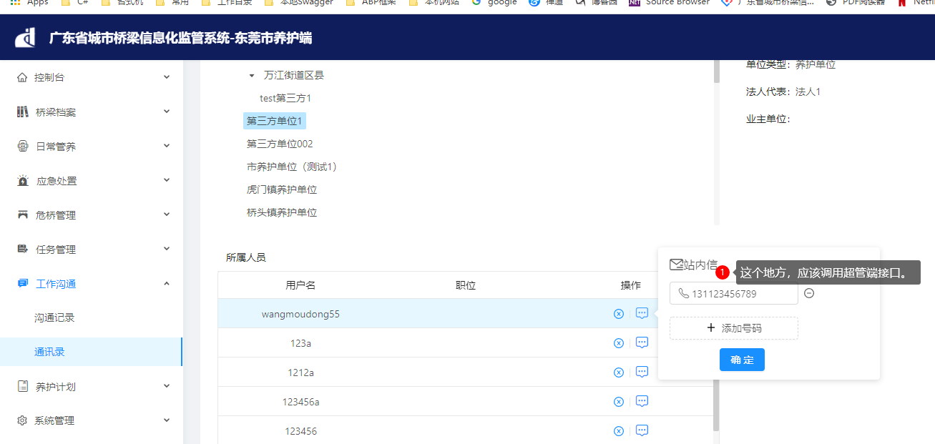

这里其实修改了identity数据库，考虑调用超管端接口

02
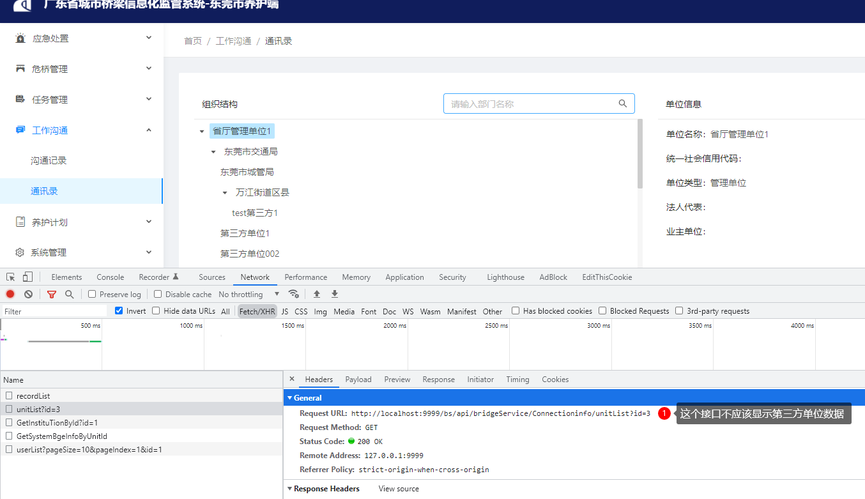

已经处理完

04
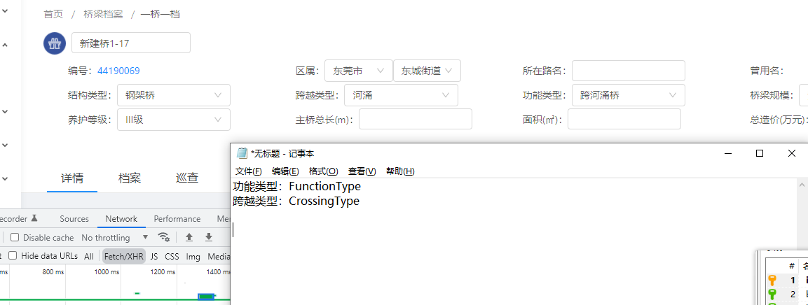

桥梁主表还要增加两个字段，保证数据报表那边方便使用

